エビデンス
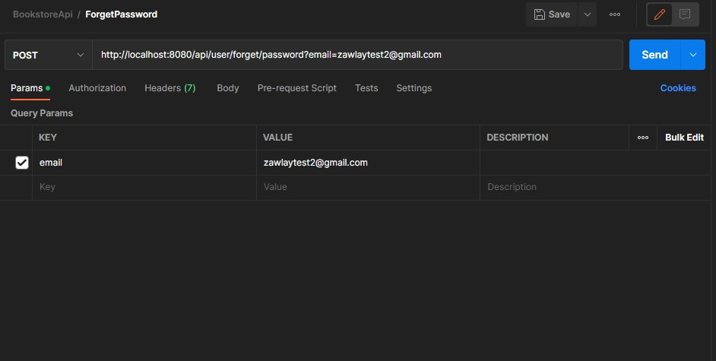
03_013_001

 | リクエスト | リスポンス

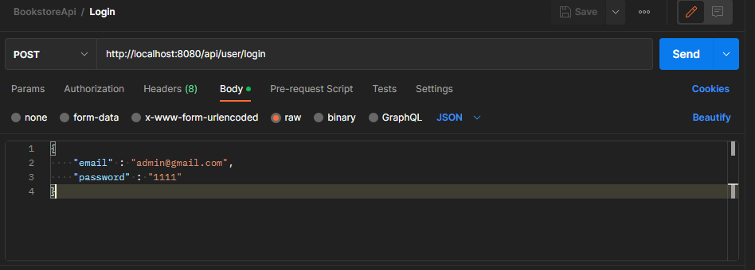
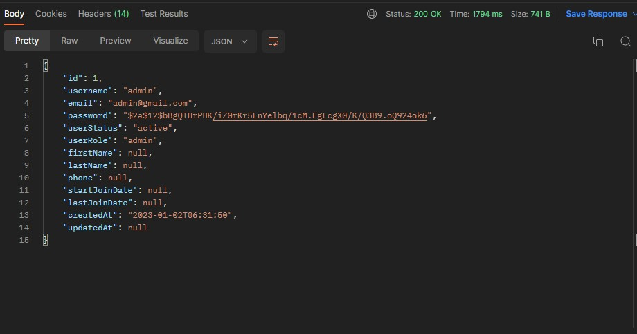

03_013_002

 | リクエスト | リスポンス

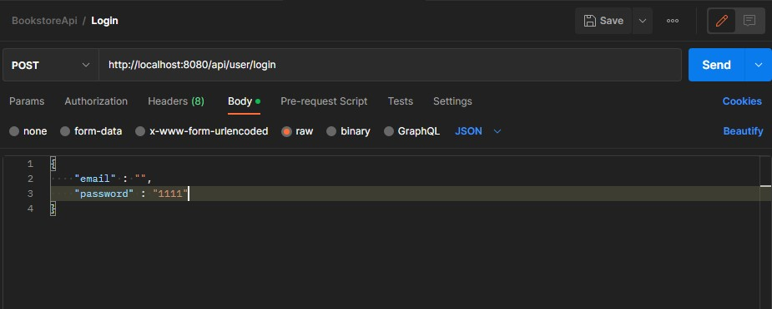
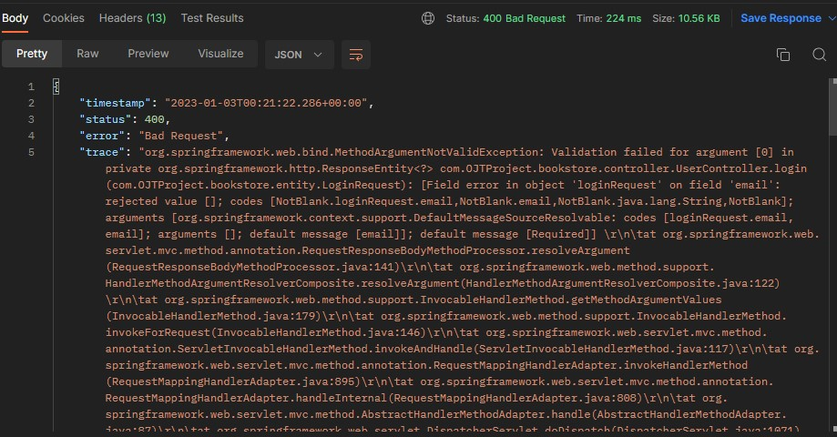

03_013_003

 | リクエスト | リスポンス

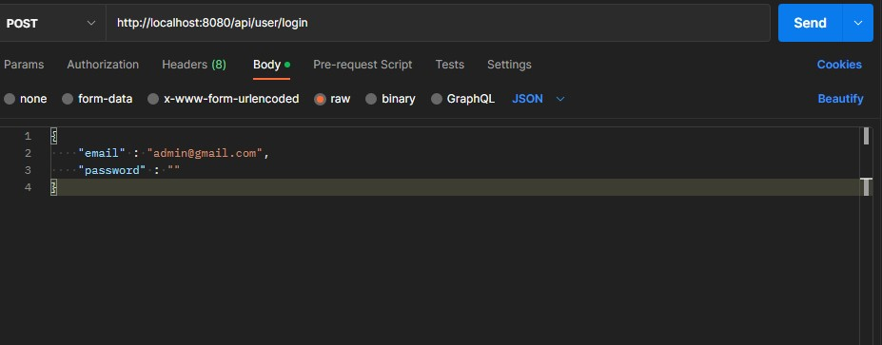
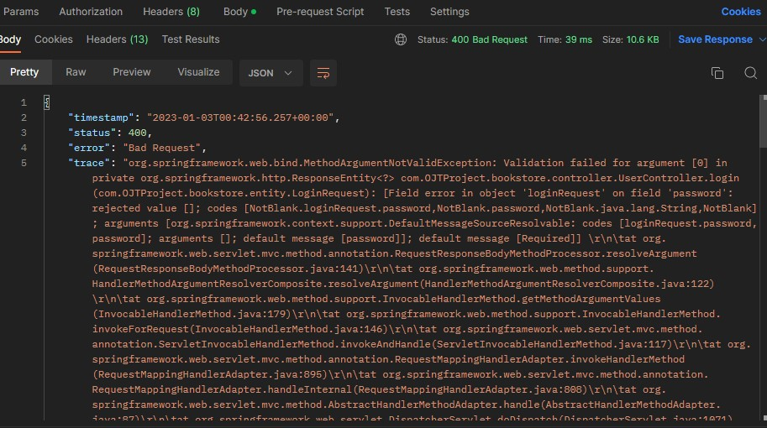

03_013_004

このメールがデータベースに存在しません
 | リクエスト | リスポンス



03_013_005

 | リクエスト | リスポンス

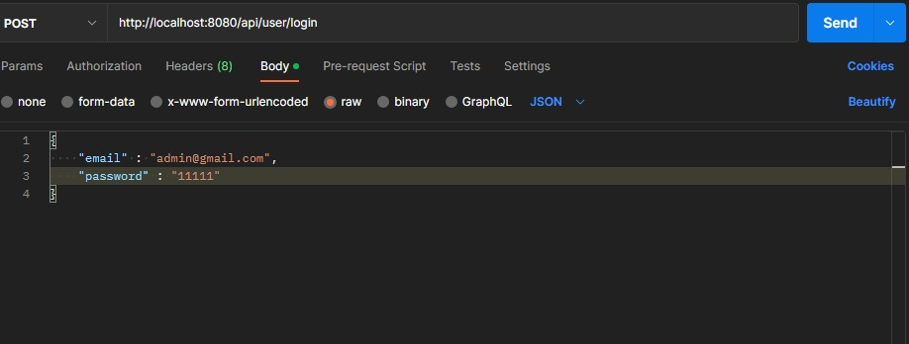

このパスワードが正しくありません

03_013_006

 | リクエスト |  | リスポンス

